Sheet2
THUNDER 125 SPARE PARTS LIST
No. | Part No. | Chinese Description | Type |  | Q’ty | Order Quantity | REMARK
Notice: Pictures shown are for reference only and does not mean that this photo is exact part, the same photo maybe used in other parts lists, if shows the parts and not the design or specification
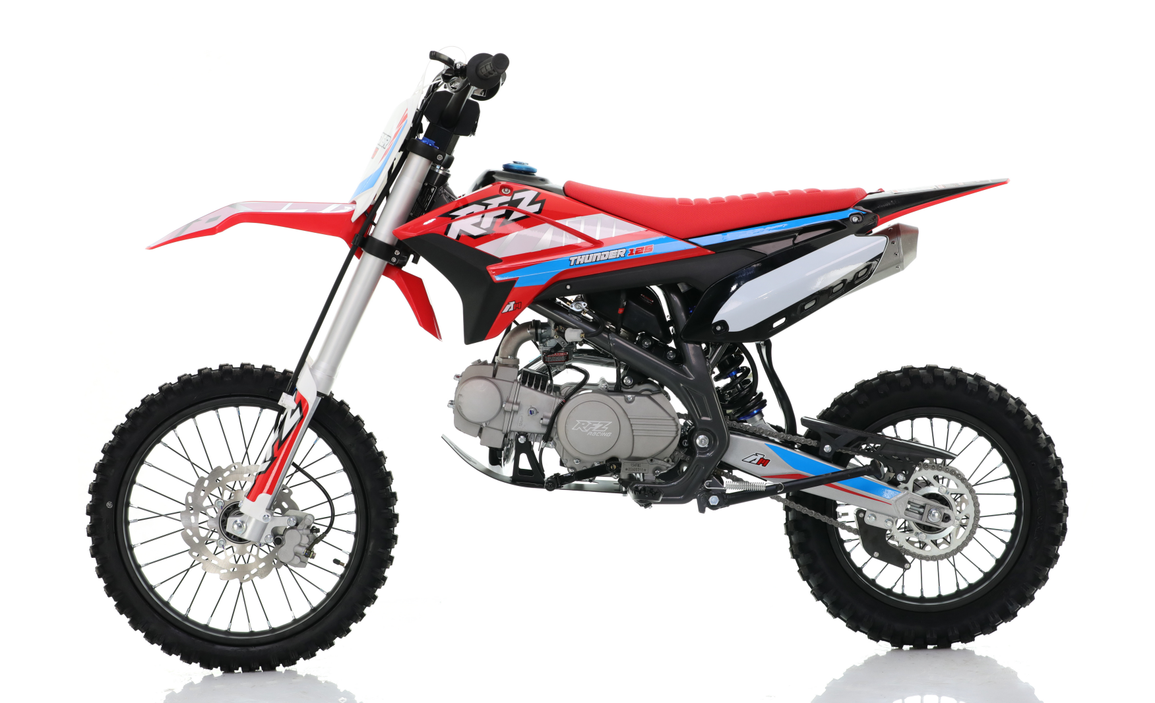

汽油机总成 /化油器/电器件ELECTRIC
序号 | 件号 | 中文名称 | 规格型号 | 英文名称 | 数量 | 订购数量 | 备注
No. | Part No. | Chinese Description | Type | English Description | Q’ty | Order Quantity | REMARK
1 | 201035012001 | 宗申汽油机_抛丸 | EPA37-3C_卧脚手_S125-S_154FMI_有标_C7HSA火花塞/勾4档_缸标124cm3_12V6极全波交流小盒_磁电机QBJ-Y3接口线长340 无档显/用空挡胶塞堵孔_全机无中文字_(QD-2Q)启动杆(黑色)_BT-9C挂档杆(黑色)_进气管(JQ-6E)抛丸钝化(带纸垫_胶木垫)_链轮428-14_边盖90-普通-12#(装好)_螺栓M6X20两个_M6X30二个 | Engine | 1
2 | 301014158001 | 化油器_三价铬钝化本色 | 37-3C车型125状态_油针PE26J-02.02.03-01(A5) | Carburetor | 1
3 | 312004001001 | 复合油管_黑色 | ￠4.5X￠10mm(1m=0.09公斤) | fuel tube | 0.45
4 | 312005005001 | 油开关_三价铬钝化本色 | 29 | fuel Switch | 1
5 | 312003005001 | 汽油滤清器_透明 | 塑料_黄色纸芯式 | Gasoline Filter | 1
6 | 319005003001 | 钢带环箍卡扣_彩锌 | ￠9X8X0.8 | hoop clasp | 5
9 | 315003029003 | 高压包_黑色-红色高压包帽 | CG01-026J_12V_2.8插片2孔插件_红色硅胶高压包帽_配C7RTC/CR7TC | Ignation coil | 1
10 | 316008117001 | 电门锁_黑色 | 带大灯开关功能-三档5线 | Ignation switch | 1
13 | 315001016003 | 点火器_黑色 | AC21-002J_12V_5孔插件-横插胶套 | CDI | 1
14 | 315007292001 | 线束_黑色 | thunder系列_AGB35__电启动_带大灯计时器(空档启动) | Harness | 1
15 | 403004015001 | 内六角平圆头螺钉_三价彩 | M6X16mm_4.8级_圆头直径14mm(GB/T70.2) | screws | 4
16 | 404004001001 | 粗牙全金属六角法兰面锁紧螺母_三价彩 | M6(GB/T 6187.1) | nut | 4
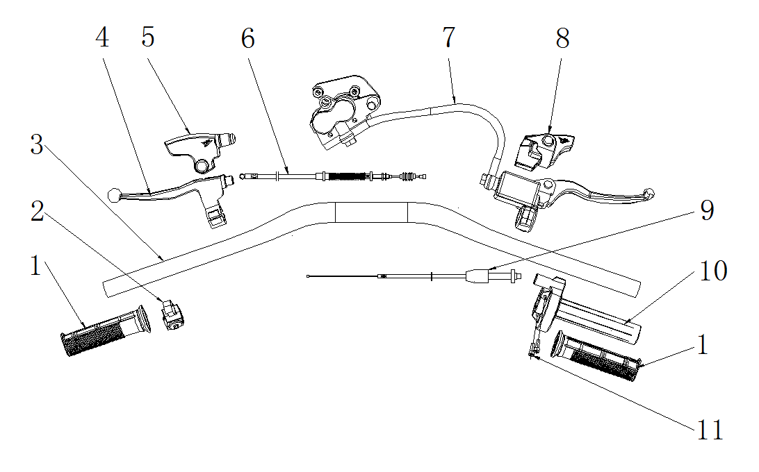

手把操纵件 HANDLE CONTROLLER
序号 | 件号 | 中文名称 | 规格型号 | 英文名称 | 数量 | 订购数量 | 备注
No. | Part No. | Chinese Description | Type | English Description | Q’ty | Order Quantity | REMARK
1 | 310003014006 | 左右转把套_黑色 | AM款_弹性体TPE | grip | 1
2 | 316004001001 | 熄火开关_黑色 | 35-圆形-750mm | switch on/off | 1
3 | 310001053050 | FS方向把_喷塑黑色 | 37-7_低缩管变径_长770mm_配全包熄火开关_铁 | handlebar | 1
4 | 310009029001 | 离合器把手_银色 | 37-5_安装孔到球头中心度130mm_铝把_配螺丝_上下座 | clutch lever | 1
5 | 310018008002 | 离合器橡胶保护套_黑色 | RXF-带商标_厚度1.5mm_橡胶 | clutch lever dust cover | 1
6 | 310015029001 | 离合拉索_黑色 | 长900mm_露71mm_双截型 | clutch cable | 1
7 | 308001083001 | 前碟刹器_抛丸本色 | 37-3C-（17/14轮_配770mm前减震）-大油泵配大双泵卡钳- | front disk brake assy. | 1
8 | 310018007002 | 前刹把手橡胶保护套_黑色 | RXF-带商标_厚度1.5mm_橡胶 | brake lever dust cover | 1
9 | 310013041001 | 油门线_黑色 | 长810mm_露124±1mm_配铁螺母_配698Z轴承油门座和PZ26三国化油器 | throttle cable | 1
10 | 310007014001 | 油门座_电泳黑色 | 配22mm方向把_M10油门线安装孔_铝 | throttle | 1
11 | 403005020002 | 内六角圆柱头螺钉_不锈钢 | M5X16mm_4.8级(GB/T70.1) | bolt | 2
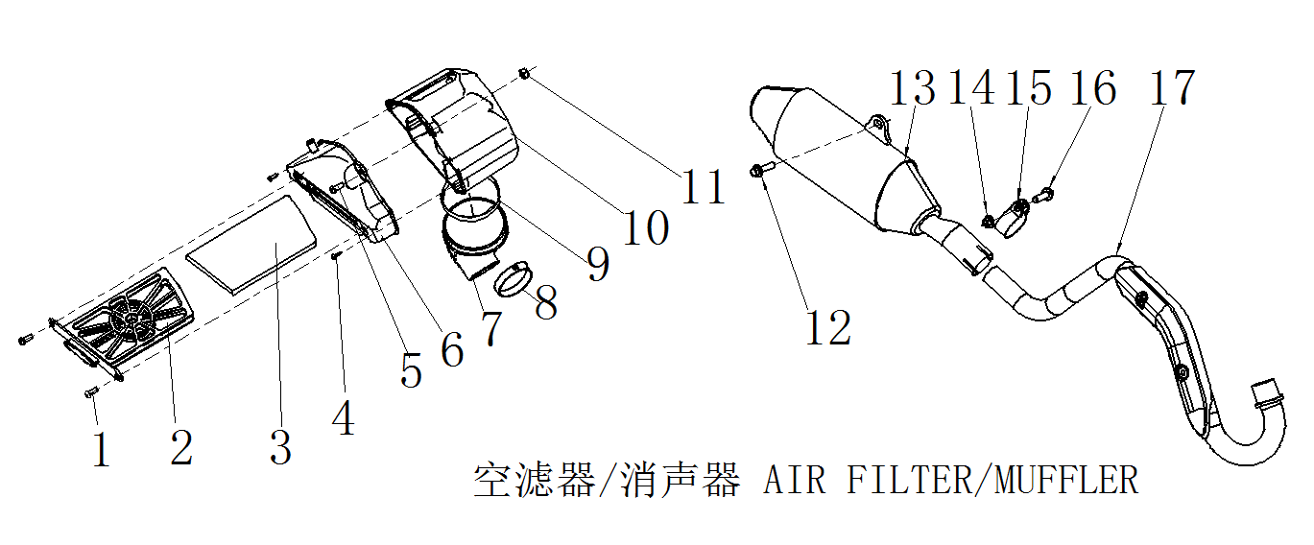

空滤器/消声器 AIR FILTER/MUFFLER
序号 | 件号 | 中文名称 | 规格型号 | 英文名称 | 数量 | 订购数量 | 备注
No. | Part No. | Chinese Description | Type | English Description | Q’ty | Order Quantity | REMARK
1 | 403005019003 | 内六角圆柱头螺钉_不锈钢 | M5X14mm_4.8级(GB/T70.1) | bolt | 2
2 | 609024007001 | 空气滤清器抽芯盖_黑色 | thunder系列_AGB35_30g | Air filter core cover | 1
3 | 301032012001 | 空气滤清器滤芯_黑色 | AGB35-海绵155X90X10 | Air filter element | 1
4 | 403015005003 | 十字大扁头自攻螺钉_镀白锌 | ST4.2X12mm_4.8级 | bolt | 2
5 | 403004021002 | 内六角平圆头螺钉_不锈钢 | M6X30mm_4.8级(GB/T70.2) | bolt | 1
6 | 301025003001 | 空气滤清器左侧盖_黑色 | thunder系列_AGB35_95g | Air filter left cover | 1
7 | 301033011001 | 空气滤清器连接管_黑色 | AGB35-YL三元乙丙橡胶,_黑色 | Air filter connection tube | 1
8 | 301034006001 | 空气滤清器抱箍_不锈钢 | 38-57 | Air filter hoop | 1
9 | 301034010001 | 空气滤清器抱箍_不锈钢 | ￠80-￠100mm | Air filter hoop | 1
10 | 301026003001 | 空气滤清器右侧盖_黑色 | thunder系列_AGB35_56g | Air filter right cover | 1
11 | 404004001001 | 粗牙全金属六角法兰面锁紧螺母_三价彩 | M6(GB/T 6187.1) | nut | 1
12 | 401001049001 | 六角法兰面螺栓-加大系列-B级_三价彩 | M8X20mm_8.8级(GB/T 5789) | bolt | 1
12 | 405006050005 | 平垫圈_不锈钢 | ￠8X￠22X2 | Washer | 1
13 | 302003142001 | 消声器_灰色 | thunder系列_AGB35_附件_排气管与消声器连接密封垫_ | Muffler | 1
14 | 401001053001 | 六角法兰面螺栓-加大系列-B级_三价彩 | M8X30mm_8.8级(GB/T 5789) | bolt | 1
15 | 302002091001 | 排气管_不锈钢 | thunder系列_AGB35_车型_带接口垫 | Exhaust pipe | 1
16 | 404008004001 | 盖型螺母_镀白锌 | M6X22mm(GB/T 923) | Cap nut | 2
17 | 302008007001 | 消声器抱箍_镀锌本色 | 37-5 | Muffler | 1
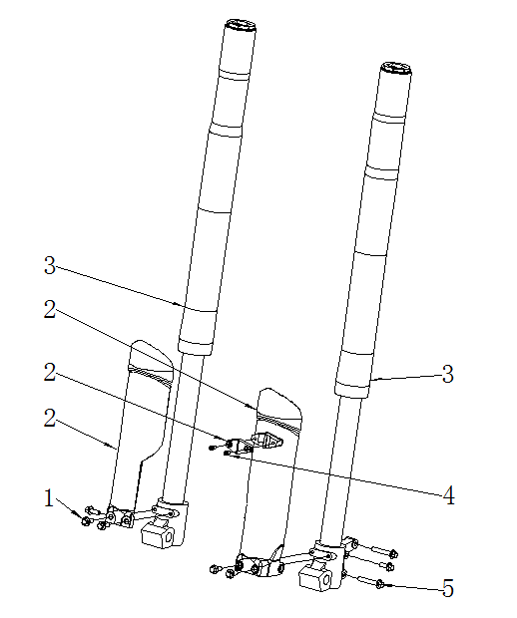

前减震 FR.FORK
序号 | 件号 | 中文名称 | 规格型号 | 英文名称 | 数量 | 订购数量 | 备注
No. | Part No. | Chinese Description | Type | English Description | Q’ty | Order Quantity | REMARK
1 | 401001007004 | 六角法兰面螺栓-加大系列-B级_不锈钢 | M6X16mm_8.8级(GB/T 5789) | hex bolt | 6
2 | 304010076004 | 前减震装饰片_白色 | 37-7 | front fork cover | 1
3 | 305001067002 | 前减震_亮雾本色_蓝色上盖 | 37-3C_S01(Q3J)_不可调_770mm_45/48(配14/17轮状态) | front fork | 1
4 | 403015005001 | 十字大扁头自攻螺钉_三价彩 | ST4.2X12mm_4.8级 | screw | 2
5 | 401001020001 | 六角法兰面螺栓-加大系列-B级_三价彩 | M6X40mm_8.8级(GB/T 5789) | bolt | 4
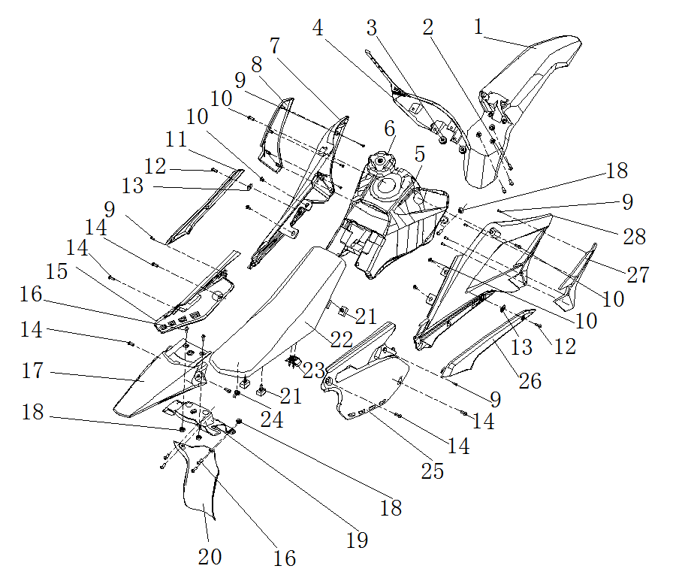

车体盖 SEAT / PLASTICS
序号 | 件号 | 中文名称 | 规格型号 | 英文名称 | 数量 | 订购数量 | 备注
No. | Part No. | Chinese Description | Type | English Description | Q’ty | Order Quantity | REMARK
1 | 304015022001 | 前挡泥板_白色 | thunder系列_AGB35_272g | Front fender | 1
2 | 401001007001 | 六角法兰面螺栓-加大系列-B级_三价彩 | M6X16mm_8.8级(GB/T 5789) | bolt | 3
3 | 304013022002 | 号码牌_白色 | CRF110款 | Number plate | 1
4 | 319016008001 | 工型橡胶缓冲套_黑色 | ￠7.2X￠15X6.2mm橡胶 | Rubber buffer sleeve | 2
5 | 312001008001 | 油箱_黑色 | 37TTR-带油箱盖 | Fuel Tank | 1
6 | 312002030001 | 油箱盖_黑色 | Y系RFZ250CC-塑料 | Fuel tank cap | 1
7 | 304002008001 | 左前侧板_白色 | thunder系列_AGB35_272g | Left front side plastic | 1
8 | 301055002001 | 前侧板装饰片左_黑色 | thunder系列_AGB35_43g | Front side plastic trim piece left | 1
9 | 403015005001 | 十字大扁头自攻螺钉_三价彩 | ST4.2X12mm_4.8级 | screws | 4
10 | 403004008007 | 内六角平圆头螺钉 | M6X10mm_4.8级_圆头直径14mm(GB/T70.2) | screw | 6
11 | 301051002001 | 中侧板左_黑色 | thunder系列_AGB35_46g | Middle side plastic left | 1
12 | 403004004002 | 内六角平圆头螺钉_不锈钢 | M5X14mm | screws | 2
13 | 404009001002 | 夹片螺母_三价彩 | M5 | Clip nut | 2
14 | 403004015001 | 内六角平圆头螺钉_三价彩 | M6X16mm_4.8级_圆头直径14mm(GB/T70.2) | screws | 7
15 | 301053002001 | 左后侧板_白色 | thunder系列_AGB35_184g | Left rear plastic | 1
16 | 403004016001 | 内六角平圆头螺钉_三价彩 | M6X20mm_4.8级_圆头直径14mm(GB/T70.2) | screws | 6
17 | 304009018001 | 后尾板_白色 | thunder系列_AGB35_137g | Rear tail plate | 1
18 | 404004001001 | 粗牙全金属六角法兰面锁紧螺母_三价彩 | M6(GB/T 6187.1) | nut | 6
19 | 304019012001 | 全封板_黑色 | thunder系列_AGB35_125g | back wheel plastic fender | 1
20 | 304018014001 | 后挡泥板_黑色 | thunder系列_AGB35_70g | Rear fender | 1
21 | 313018001001 | 座垫底板缓冲套_黑色 | 三元乙丙橡胶,_黑色 | Cushion plate cushion sleeve | 4
22 | 313001231001 | XR座垫_黑色 | thunder系列 | Seat | 1
23 | 313019001001 | 座垫限位缓冲套_黑色 | 三元乙丙橡胶,_黑色 | Seat limit buffer sleeve | 1
24 | 404020002001 | 蝶形螺母_白锌 | M8 | Butterfly Nut | 1
25 | 301052002001 | 右后侧板_白色 | thunder系列_AGB35_196g | Right rear side plastic | 1
26 | 301050002001 | 中侧板右_黑色 | thunder系列_AGB35_46g | Middle side plastic right | 1
27 | 301054002001 | 前侧板装饰片右_黑色 | thunder系列_AGB35_43g | Front side plastic trim piece right | 1
28 | 304003009001 | 右前侧板_白色 | thunder系列_AGB35_272g | Right front side plastic | 1
29 | 304014010001 | 大灯罩_白色 | AGB40-1_共丙175g | Front headlight plastic cover | 1 |  | option parts
30 | 316013008001 | 前大灯(KTM)_镀铬 | TF-B-22_E4-50R-0013459_CCC-A045578要求:灯泡HS1 12V35W/,35W 5W_大灯泡不带线_带位置灯橡胶件 | Front headlight | 1 |  | option parts
31 | 303028119001 | 大灯支架_喷塑黑色 | 37-3C_冷轧板2.0mm | bracket | 1 |  | option parts
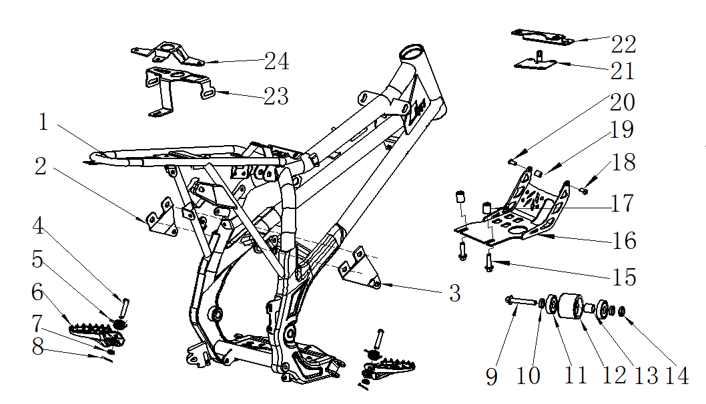

车架 FRAME
序号 | 件号 | 中文名称 | 规格型号 | 英文名称 | 数量 | 订购数量 | 备注
No. | Part No. | Chinese Description | Type | English Description | Q’ty | Order Quantity | REMARK
1 | 303001452002 | FS车架_喷塑黑色 | thunder系列_AGB35_车型__铁 | Frame | 1
2 | 601015003052 | 汽油机上吊耳左_喷塑黑色 | thunder系列_AGB35_车型__铁 | engine upper lifting lug left | 1
3 | 601015002051 | 汽油机上吊耳右_喷塑黑色 | thunder系列_AGB35_车型__铁 | engine upper lifting lug right | 1
4 | 407006002003 | 销轴_三价彩 | ￠8X38mm-孔位34（GB/T882-1986) | Pin | 2
5 | 319007012002 | 踏脚扭簧_镀白锌 | 37-5_3圈_内径￠18mm_弹簧钢丝直径￠2.0mm | Foot torsion spring | 1
6 | 303010003101 | FS踏脚_喷塑黑色 | 37-5_安装孔为￠8.2mm_安装头部开档尺寸为22mm(2014款) | Foot pegs | 1
7 | 405006047001 | 平垫圈_三价彩 | ￠8X￠16X1 | Washer | 2
8 | 407005004001 | 开口销_镀锌 | ￠2.5X20mm(GB/T 91-2000) | Cotter Pin | 2
9 | 401001034002 | 六角法兰面螺栓-加大系列-B级_三价彩 | M8X1.25X50-F_8.8级(GB/T5789) | bolt | 1
10 | 319001082001 | 衬套_镀彩锌 | ￠8.5X￠11X4mm_铁 | Bushing | 2
11 | 409002023001 | 深沟球轴承_镀锌本色 | GB/T 276_608ZZ(d=8,D=22,B=7) | bearing | 2
12 | 311005001001 | 链条张紧轮_黑色 | 通用 | Chain tensioner | 1
13 | 319001115001 | 衬套_镀彩锌 | ￠9X￠12X12mm_铁 | Bushing | 1
14 | 404006005002 | 非金属嵌件六角锁紧螺母_三价彩 | M8[GB/T 889.1-2000] | lock nut | 1
15 | 401001057001 | 六角法兰面螺栓-加大系列-B级_三价彩 | M8X40mm_8.8级(GB/T5789) | bolts | 2
16 | 303049018050 | FS汽油机底罩_喷塑黑色 | 37-9_90/110-电启动_铁 | Engine Undercover | 1
17 | 319001088001 | 衬套_镀白锌 | ￠8.5X￠16X20mm_铁 | Bushing | 2
18 | 401001009005 | 六角法兰面螺栓-加大系列-B级_三价彩 | M6X20mm_8.8级(GB/T 5789) | bolts | 1
19 | 319001075001 | 衬套_镀白锌 | ￠7.5X￠12X24mm_铁 | Bushing | 1
20 | 401001020001 | 六角法兰面螺栓-加大系列-B级_三价彩 | M6X40mm_8.8级(GB/T 5789) | bolts | 1
21 | 601067001002 | FS前泥板安装支架_喷塑黑色 | 37-3C | Front mud board mounting bracket | 1
24 | 303028009002 | FS号码牌支架_喷塑黑色 | 37-3C_冷轧板_2.0mm | Number Holder | 1
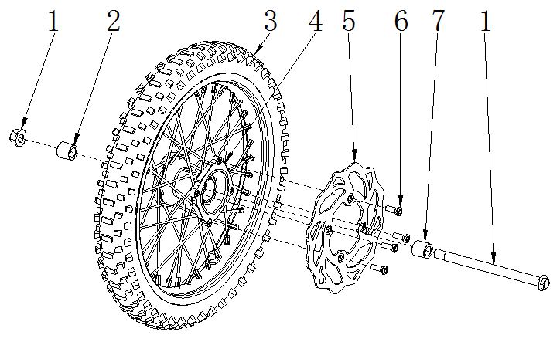

前轮/前碟刹 FR.WHEEL/FR.BRAKE ASSY.
序号 | 件号 | 中文名称 | 规格型号 | 英文名称 | 数量 | 订购数量 | 备注
No. | Part No. | Chinese Description | Type | English Description | Q’ty | Order Quantity | REMARK
1 | 401002075006 | 六角法兰面螺栓细牙小系列_三价彩 | M14X1.5X215mm（轴￠15mm）_10.9级_带螺母（GB/T16674.2） | bolt | 1
2 | 319001179002 | 轮轴衬套_镀白锌 | ￠15.5X￠22X17.5mm | Wheel bushing | 1
3 | 307005025001 | 远星轮胎(内外胎)_黑色 | 深纹_70/100-17(内胎2.5/2.25-17)_YUANXING商标 | front Tires (inner and outer tires) | 1
4 | 307003007006 | 辐条式前轮毂_亚光黑轮圈_喷漆银色毂芯_亚光黑辐条_银色条母 | 37-5_F-M14-1.6X17(广东款)_轮毂内衬套内孔为15.5 | front hub | 1
5 | 308002012001 | 前碟刹盘_本色 | 37-3_内孔Φ76_外径Φ220_花盘 | Front disc brake | 1
6 | 403004026002 | 内六角平圆头螺钉_镀锌本色 | M8X14mm_台阶2mm(GB/T70.2)-广东款碟刹盘用 | screws | 4 |  | 碟刹盘自带有
7 | 319001191001 | 轮轴衬套_镀白锌 | ￠15.5X￠22X28mm | Wheel bushing | 1
 | 307010001001 | 前轮防滑块_黑色 | 通用 | Front wheel non-slip block | 1 |  | 17寸以上前轮可选配
 | 404001005001 | 1型六角螺母_三价彩 | M8_要求S=12mm(GB/T 6170) | Nut | 1
 | 405006048001 | 平垫圈_三价彩 | ￠8X￠16X1.6(GB/T 97.1) | Washer | 1
 | 405003011002 | 标准型弹簧垫圈_三价彩 | ￠8(GB/T 93) | spring Washer | 1
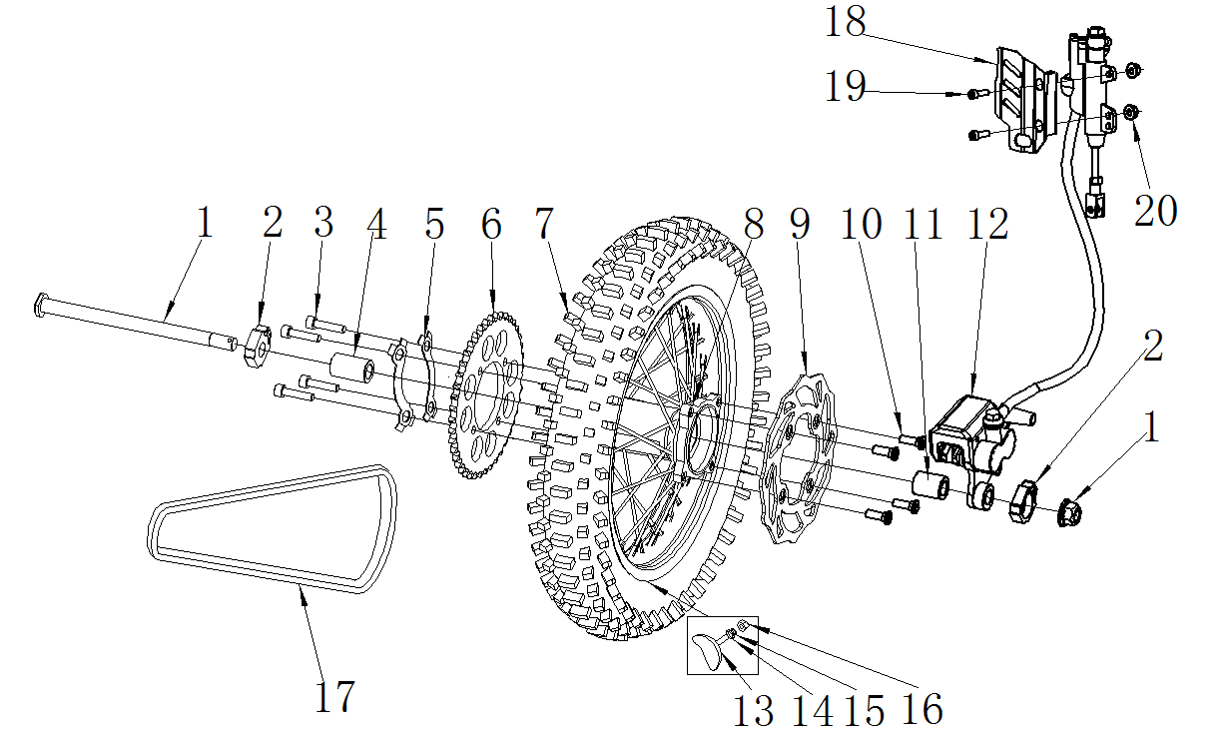

后轮/后制动器 RR.WHEEL/RR. BRAKE ASSY.
序号 | 件号 | 中文名称 | 规格型号 | 英文名称 | 数量 | 订购数量 | 备注
No. | Part No. | Chinese Description | Type | English Description | Q’ty | Order Quantity | REMARK
1 | 401002080001 | 六角法兰面螺栓细牙小系列_三价彩 | M14X1.5X225mm_10.9级_带螺母(GB/T 16674.2) | bolt | 1
2 | 306006013004 | 千斤_抛丸本色 | 37-5_铝_方形_￠15.5mm_36*31mm | chain adjuster | 1
3 | 401003005001 | 六角头螺栓全螺纹_三价彩 | M8X25mm_8.8级(GB/T 5783) | bolt | 4
4 | 319001260001 | 轮轴衬套_镀白锌 | ￠15.5X￠22X33.5mm | Wheel bushing | 1
5 | 318017004002 | 链轮止退片_镀白锌 | 定位孔直径92mm | Sprocket stop plate | 2
6 | 311003036004 | 后链轮_银色 | 定位直径76mm 428-41T_铁_(淬火处理) | Rear sprocket | 1
7 | 307005026001 | 远星轮胎(内外胎)_黑色 | 深纹_90/100-14(内胎3.00/2.75-14)_YUANXING商标 | rear Tires (inner and outer tires) | 1
8 | 307004019005 | 辐条式后轮毂_亚光黑轮圈_喷漆银色毂芯_银色辐条和条母 | F-M14-1.85X14(广东款)_带防滑块固定孔￠8.5mm | rear hub | 1
9 | 308004010001 | 后碟刹盘_本色 | 37-3_内孔Φ76_外径Φ190_花盘 | Rear disc brake | 1
10 | 403004026002 | 内六角平圆头螺钉_镀锌本色 | M8X14mm_台阶2mm(GB/T70.2)-广东款碟刹盘用 | screws | 4
11 | 319001188002 | 轮轴衬套_镀白锌 | ￠15.5X￠22X24mm | Wheel bushing | 1
12 | 308003092002 | 后碟刹器_黑色 | 37-8_大双泵黑色_支架黑色_后碟刹上泵附件均为黑色 | Rear disc brake | 1
13 | 307010101001 | 后轮防滑块_黑色 | 通用 | Rear wheel non-slip block | 1
14 | 405006048001 | 平垫圈_三价彩 | ￠8X￠16X1.6(GB/T 97.1) | Washer | 1
15 | 405003011002 | 标准型弹簧垫圈_三价彩 | ￠8(GB/T 93) | spring Washer | 1
16 | 404001005001 | 1型六角螺母_三价彩 | M8_要求S=12mm(GB/T 6170) | Nut | 1
17 | 311001025002 | 链条_金色 | 428-110节_KMC | Chain | 1
18 | 304030001003 | 后刹泵体装饰盖_喷漆银色 | 37-3_ABS材料 | Rear brake pump decorative cover | 1
19 | 401001020001 | 六角法兰面螺栓-加大系列-B级_三价彩 | M6X40mm_8.8级(GB/T 5789) | bolts | 2
20 | 404004001001 | 粗牙全金属六角法兰面锁紧螺母_三价彩 | M6(GB/T 6187.1) | nut | 2
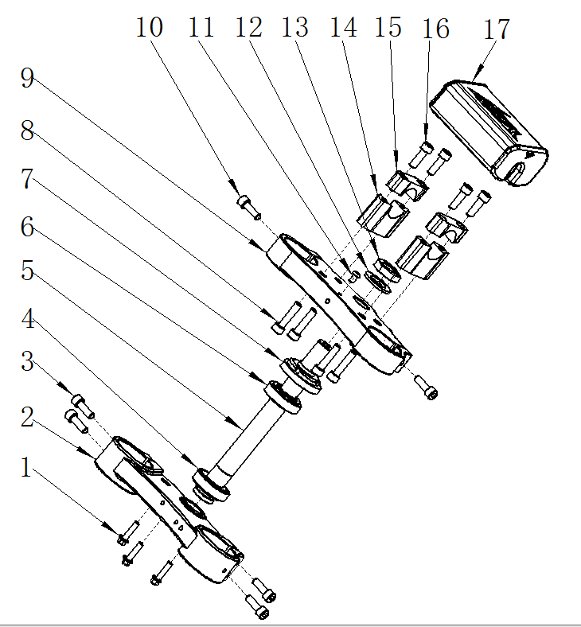

方向把/方向柱 HANDLE BAR/STEERING STEM
序号 | 件号 | 中文名称 | 规格型号 | 英文名称 | 数量 | 订购数量 | 备注
No. | Part No. | Chinese Description | Type | English Description | Q’ty | Order Quantity | REMARK
1 | 401001007001 | 六角法兰面螺栓-加大系列-B级_三价彩 | M6X16mm_8.8级(GB/T 5789) | bolts | 5
2 | 310022007003 | 下连接板_氧化黑色 | 37(样式同29)_铝锻造(不带螺栓)_方向柱安装孔￠25mm_ | botton clamps | 1
3 | 403005043002 | 内六角圆柱头螺钉_不锈钢 | M6X20_8.8级(GB/T70.1) | screws | 4
4 | 409003008001 | 圆锥滚子轴承_本色 | RXF_GB/T 297-1994_320/23.5(非标)_ | roller bearings | 1
5 | 608002013001 | 方向柱_镀白锌 | RXF37-7_内孔直径10mm_橡胶塞位置直径13mm_M22X1_长236mm_ | Column | 1
6 | 409003009001 | 圆锥滚子轴承_本色 | RXF_GB/T 297-1994_320/22_(d=φ22,D=φ44,T=15,B=15,C=11.5) | roller bearings | 1
7 | 310024002002 | 方向柱压紧螺母_镀锌本色 | M22_小锁母(M22X1X￠48盖内孔) | column compression nut | 1
8 | 401001057001 | 六角法兰面螺栓-加大系列-B级_三价彩 | M8X40mm_8.8级(GB/T5789) | bolts | 4
9 | 310021009003 | 上连接板_氧化黑色 | 37_铝锻造_减震固定孔径45mm(不带螺栓)方向柱安装孔￠22mm_ | Upper clamps | 1
10 | 403005058003 | 内六角圆柱头螺钉_不锈钢 | M8X20mm_8.8级(GB/T70.1) | screws | 2
11 | 403004008007 | 内六角平圆头螺钉_不锈钢 | M6X10mm_4.8级(GB/T70.2) | screws | 1
12 | 405006025001 | 平垫圈_不锈钢 | ￠22X￠36X1 | Washer | 1
13 | 404012001001 | 六角螺母_三价彩 | M22mm_厚度10mm | Nut | 1
14 | 310020011001 | 方向把卡座下_氧化黑色 | 37-5_60X22X54mm_内孔直径28mm_低配 | handle bar riser bottom | 2
15 | 310019016001 | 方向把卡座上_氧化黑色 | 37-3_60X22X20mm_内孔直径28mm_低配 | handle bar riser Upper | 2
16 | 403005061002 | 内六角圆柱头螺钉_不锈钢 | M8X25mm_8.8级/耐落胶(GB/T70.1) | screws | 2
17 | 304035008002 | 海绵套_黑色 | 37-7_Volt商标 | Sponge sleeve | 1
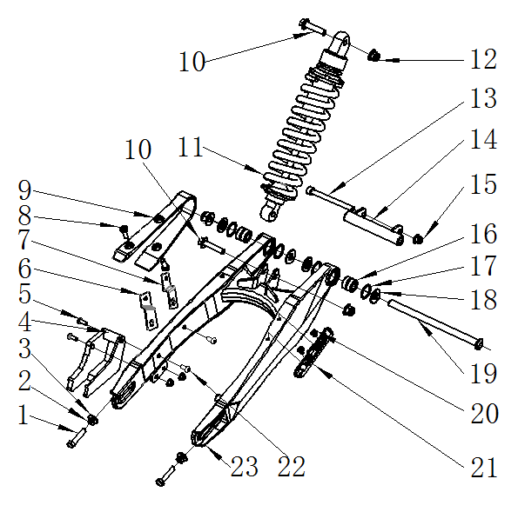

后叉 RR.SWINGARM
序号 | 件号 | 中文名称 | 规格型号 | 英文名称 | 数量 | 订购数量 | 备注
No. | Part No. | Chinese Description | Type | English Description | Q’ty | Order Quantity | REMARK
1 | 401003012001 | 六角头螺栓全螺纹_三价彩 | M8X60X1.25_8.8级_全螺纹(GB/T 5789) | bolt | 2
2 | 404001005001 | 1型六角螺母_三价彩 | M8_要求S=12mm(GB/T 6170) | Nut | 2
3 | 405006048001 | 平垫圈_三价彩 | ￠8X￠16X1.6(GB/T 97.1) | Washer | 2
4 | 306007005006 | 链条导向架_黑色 | 37-5_铁后叉 | Chain guide frame | 1
5 | 401001046002 | 六角法兰面螺栓-加大系列-B级_镀彩锌 | M8X16mm_8.8级(GB/T 5789) | bolts | 2
6 | 303073012050 | FS链罩固定片后_喷塑磨砂黑 | RXF_AGB37-7_铁板2.0mm | chain cover fixing piece rear | 1
7 | 303073011050 | FS链罩固定片前_喷塑磨砂黑 | RXF_AGB37-7_铁板2.0mm | chain cover fixing piece front | 1
8 | 403011020001 | 十字槽沉头螺钉_三价彩 | M6X10mm_4.8级(GB/T819.1) | screws | 3
9 | 304034004001 | 后叉保护套_黑色 | 37-5 | Rear swingarm cover | 1
10 | 401001001001 | 六角法兰面螺栓-加大系列-B级_三价彩 | M10X1.25X40-F_8.8级(GB/T5789) | bolts | 2
11 | 306001108002 | 后减震_深灰色弹簧(蓝色CNC弹簧压紧螺母) | 37-3C_(S03(H3D))单可调_L=350mm_不带摇架后平叉 | Rear Shock | 1
12 | 404005003001 | 细牙全金属六角法兰面锁紧螺母_三价彩 | M10X1.25(GB/T 6187.2) | nut | 2
13 | 403005050001 | 内六角圆柱头螺钉_三价彩 | M8X105mm_8.8级(GB/T70.1) | screws | 1
14 | 303017005002 | FS后叉汽油机吊耳_喷塑黑色 | 37RXF-3C | rear engine bracket | 1
15 | 404004002001 | 细牙全金属六角法兰面锁紧螺母_三价彩 | M8(GB/T 6187.1) | nut | 1
16 | 409004001001 | 成套滚针轴承_本色 | NA 6901 (d=12,D=24,B=22) | roller bearing set | 2
17 | 262002001001 | O型圈_本色 | 23.5X2.65_G_GB/T 3452.1-1992 | O-ring | 4
18 | 319002129001 | 轴承套_镀白锌 | ￠12.5X￠28.5X2.5mm(台阶￠17X0.5)_铁 | Bearing sleeve | 4
19 | 603001093001 | 六角法兰面螺栓细牙小系列_三价彩 | M12X1.25X250mm_有效螺纹22mm_10.9级_带螺母 | bolt | 1
20 | 403011020001 | 十字槽沉头螺钉_三价彩 | M6X10mm_4.8级(GB/T819.1) | screws | 2
21 | 318001026002 | 后刹油管卡扣_黑色 | APOLLO_材料ABS_16.5X125-￠6.6-55mm | Rear brake oil pipe latch | 2
22 | 403004008007 | 内六角平圆头螺钉 | M6X10mm_4.8级_圆头直径12mm(GB/T70.2) | screw | 2
23 | 306005154002 | FS后叉_喷塑闪光银(高配) | thunder系列_AGB35_后减震安装孔距113mm | Rear swing arm | 1
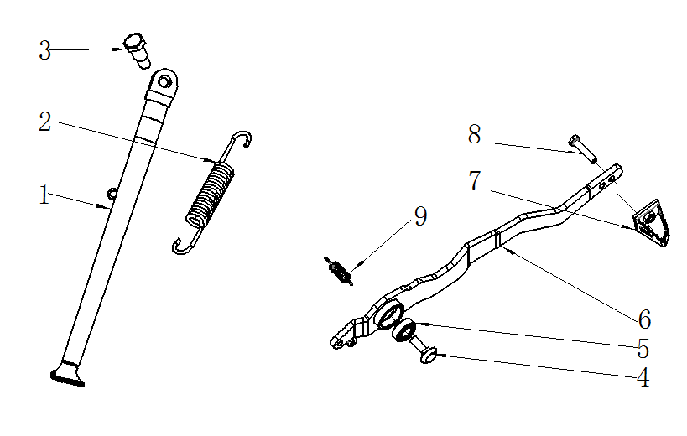

踏脚/脚撑 FOOT PEGS / SIDE STAND
序号 | 件号 | 中文名称 | 规格型号 | 英文名称 | 数量 | 订购数量 | 备注
No. | Part No. | Chinese Description | Type | English Description | Q’ty | Order Quantity | REMARK
1 | 303012259002 | FS脚撑_喷塑黑色 | thunder系列_AGB35_(17/14)_焊缝管￠22X2.0mm长315mm | side stand | 1
2 | 319007029001 | 脚撑弹簧_镀锌本色 | 总长115_中心距100_中心直径￠14_弹簧直径￠2.5 | side stand spring | 1
3 | 319011017001 | 脚撑螺栓_三价彩 | M10X24.5mmX1.25(台阶￠12X12.5mm)_8.8级 | side stand bolts | 1
4 | 401005004001 | 内六角平圆头螺栓_不锈钢 | M10X1.5X25 | bolts | 1
5 | 409002021001 | 深沟球轴承_镀锌本色 | GB/T 276_6000RS(d=10,D=26,B=8) | ball bearing | 1
6 | 310031069002 | FS后刹踏杆_喷塑黑色 | thunder系列_AGB35__板厚_6.0mm | Rear brake padel | 1
7 | 310032002002 | FS后刹踏杆头_喷塑黑色 | Y系RFZ250CC_热轧板_6.0mm | Rear brake padel tip | 1
8 | 401001007001 | 六角法兰面螺栓-加大系列-B级_三价彩 | M6X16mm_8.8级(GB/T 5789) | bolts | 1
9 | 319007039002 | 脚刹拉簧_镀彩锌 | 总长45mm_弹簧直径￠1mm_有效圈数15圈 | Rear brake padel spring | 1

